상품제안서
[액센] MH20 6in1 C타입 멀티허브 HDMI 1GB 랜포트 | 상품코드: F31172

 |  |  |  |  |  |  | 02-412-0044 | www.easy1.co.kr
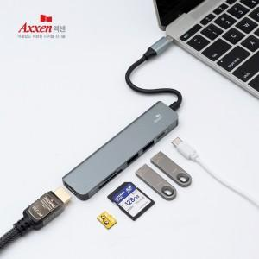

【상세/제작정보】 | <p>1박스 입수 수량 - 40</p><p>100개 미만 구매시,</p><p>레이저인쇄 통합 50,000원</p><p>칼라인쇄 통합 70,000원​&nbsp;</p>

【인쇄/포장옵션】 | 레이저, 풀칼라 / 포장지포장

【공급단가】 | 수량 | 50~ | 100~ | 500~ | 1,000~ | 2,000~
*VAT별도 | 단가 | 12,760원 | 12,550원 | 12,230원 | 12,010원 | 11,690원

【상품 URL】 | http://www.easy1.co.kr/src/goods_detail.php?gdno=31172

